空白
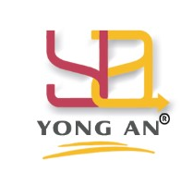
 |  | 詠安設計有限公司 |  | 詠安設計有限公司統編：54045594
 |  |  |  | 電話：02-29315555 傳真：02-29302255
 |  | 辦公家具報價單 |  | 承辦業務：李宜靜0925218238
 |  |  |  | 承辦業務：林淑樺0978510507

單位名稱： | 國泰世華商業銀行- |  |  | 報價單日期：
單位地址： |  |  |  | 交貨日期：
分行承辦： |  |  |  | 分行電話：

項目 | 編號 | 品名 | 規格 | 數量 | 單位 | 單價 | 價款
因應國泰金控永續價值宣言-木作家具採用環保E0等級塑合板及F1級木心板，下列桌板及木作均須檢附相關綠建材證明，所有家具需可以拆解搬移重複使用!!
1
2
3
4
5
6
7
8
9
10

 |  |  |  |  |  | 合計 | 0
 |  |  |  |  |  | 5%稅 | 0
 |  |  |  |  |  | 總計 | 0

友善櫃台
 |  | 詠安設計有限公司 |  | 詠安設計有限公司統編：54045594
 |  |  |  | 電話：02-29315555 傳真：02-29302255
 |  | 辦公家具報價單 |  | 承辦業務：李宜靜0925218238
 |  |  |  | 承辦業務：林淑樺0978510507

單位名稱： | 國泰世華商業銀行- |  |  | 報價單日期：
單位地址： |  |  |  | 交貨日期：
分行承辦： |  |  |  | 分行電話：

項目 | 編號 | 品名 | 規格 | 數量 | 單位 | 單價 | 價款
因應國泰金控永續價值宣言-木作家具採用環保E0等級塑合板及F1級木心板，下列桌板及木作均須檢附相關綠建材證明，所有家具需可以拆解搬移重複使用!!
1 |  | CRM桌修改加桌上玻璃及鐵件 | 1.主桌W160*D95*H75CM#富美家9205.前擋板面貼富美家949色透心白、2.含玻璃前牆及鐵件、3.含中抽零錢盤，詳細做法請參考設計平面 | 1 | 張 | 44,000 | 44,000
2 |  | 含新舊桌子拆裝及舊桌處理
3 |  | 無障礙指示牌 |  | 1 | 組 | 1,800 | 1,800
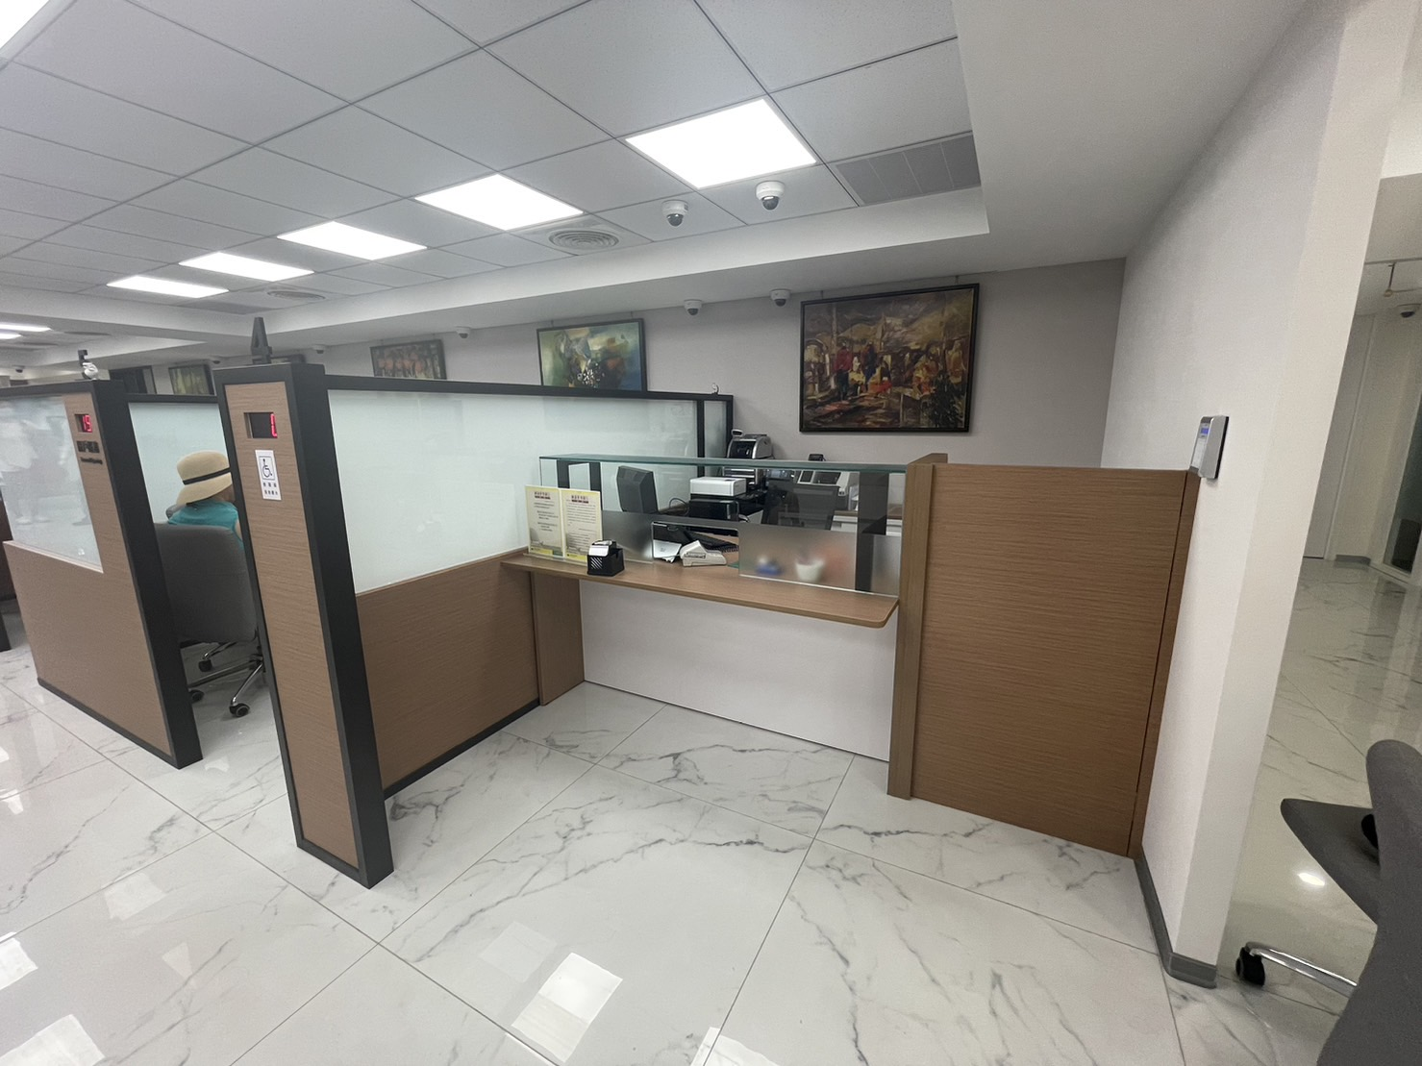
4
5
6
7
8
9
10
 |  | 服務櫃台桌(舊款) | 主桌130*100*75CM#富美家5997千層派收邊，前擋板落地H68CM，含自動上鎖中抽 | 1 | 張 | 28,300 | 28,300
 |  | 含現有服務櫃台桌回收
 |  | 無障礙櫃台壓克力立牌 |  | 1 | 組 | 1,800 | 1,800

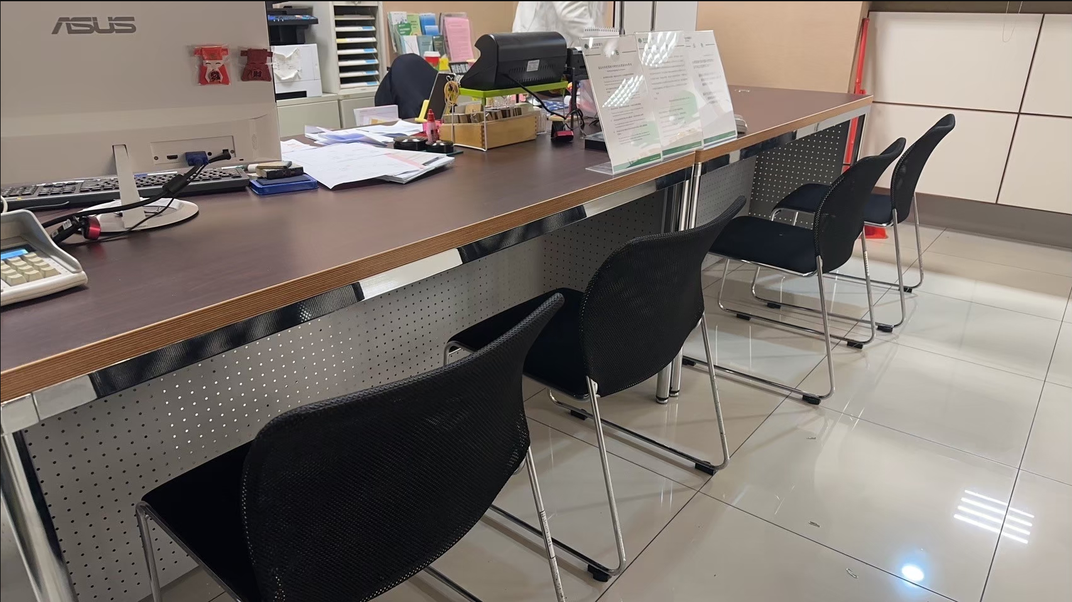

 |  |  |  |  |  | 合計 | 75,900
 |  |  |  |  |  | 5%稅 | 3,795
 |  |  |  |  |  | 總計 | 79,695

